修改
宁波品秀美容科技有限公司 宁波高新区江南路1528号高新科技广场2号楼10楼 电话：0574-27889688 传真：0574-27889655 sales@hair-brushes.com lucky@jsiu.com
订单
供货商： | 宁波瑾秀制刷科技有限公司 |  |  |  | 订单号
电话： | 15968053236 |  |  |  | 日期
联系人： | 李万祥 |  |  |  | 订单安排人 | 孙诚昱
产品编号 | 产品图片 | 描述 | 数量/个 | 单价 | 金额 | 包装方式
EERB2.11.3 | 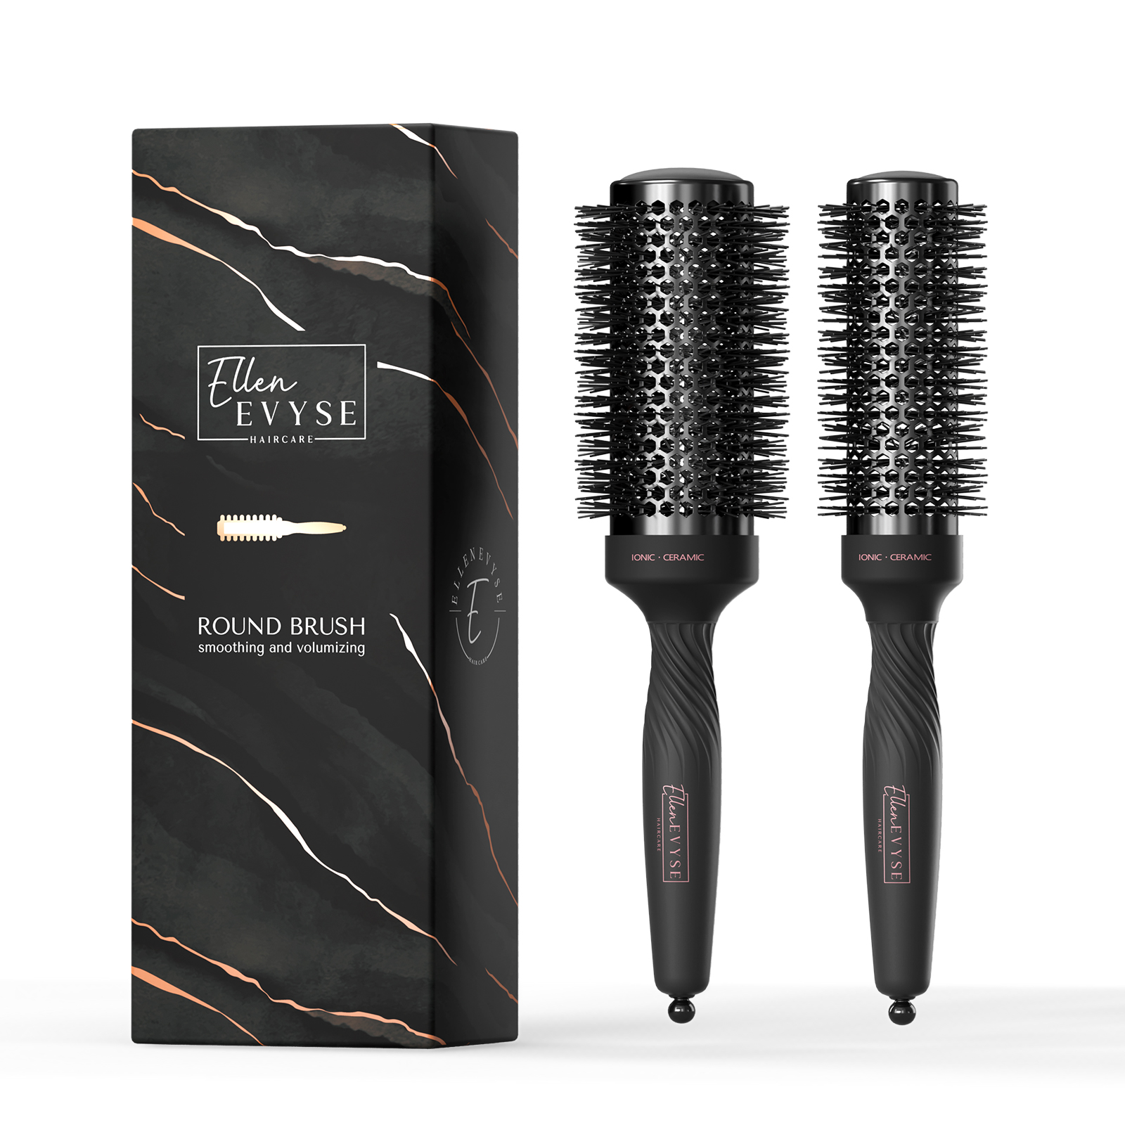 | 直径55mm，220℃耐高温黑色尼龙丝+负离子，黑色TPR手柄（最硬），顶盖黑色弹性漆，中筒黑色弹性漆，圆孔铝桶亮黑色陶瓷漆+负离子粉，尾针黑色注塑，尼龙丝出峰要同OG的MO铝桶头梳，品质都要同MO头梳，顶部印φ2.0inch，中环印ceramic ionic,手柄印logo。直径45mm，220℃耐高温黑色尼龙丝+负离子，黑色TPR手柄（最硬），顶盖黑色弹性漆，中筒黑色弹性漆，圆孔铝桶亮黑色陶瓷漆+负离子粉，尾针黑色注塑，尼龙丝出峰要同OG的MO铝桶头梳，品质都要同MO头梳，顶部印φ1.7inch，中环印ceramic ionic,手柄印logo。直径35mm，220℃耐高温黑色尼龙丝+负离子，黑色TPR手柄（最硬），顶盖黑色弹性漆，中筒黑色弹性漆，圆孔铝桶亮黑色陶瓷漆+负离子粉，尾针黑色注塑，尼龙丝出峰要同OG的MO铝桶头梳，品质都要同MO头梳,顶部印φ1.3inch，中环印ceramic ionic,手柄印logo, 纸卡盒包装附带2只鸭嘴夹。 | 1200PCS | ¥16.39 |  | 纸卡盒包装附带2只鸭嘴夹

 | 以上价格含税运含包装
进仓地址：
付款方式: | 凭增值税发票 出货后 45天付款 |  |  |  | 色卡 | Logo
交货时间:
箱规: | 箱规单边不超过60cm
产前确认样:
出货样:
注意事项:
入我司供纸卡，产品请安排生产； 包装参考下面图片。
箱规单边不超过60cm
产品需要贴标，外箱需要贴亚马逊标，产品会分两次出货
付款方式：凭增值税发票 出货后 45天付款
外箱唛:印刷4面
交货期：2022年8月20日
BLACK CERAMIC ROUND BRUSH MADE IN CHINA
大货样：每款每色各2只。
供参考纸卡包装图示
<TODO put note or addtional requirement here>
<TODO put note or addtional requirement here>
<TODO put note or addtional requirement here>

 | 宁波品秀美容科技有限公司 |  |  | 宁波瑾秀制刷科技有限公司
 | ---------------------- |  |  | ----------------------

